Overview
 | Codebook
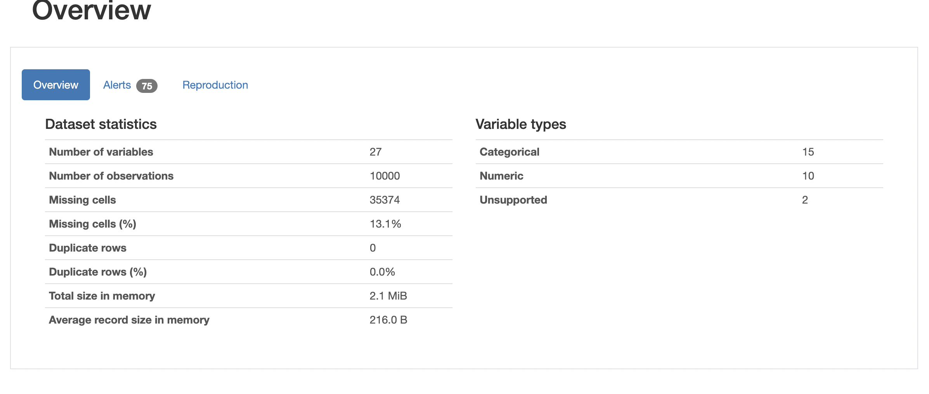

10 variables de types numérique et 15 identifiés de type catégorique : ce qui correspond bien au total de colonnes. Cette information est vérifiée en faisant un datas.info() pour vérifier le nombre de colonnes et le types de données.
Une colonne de type "float" a été identifié comme étant de type catégorique
55 high corrélations
2 variables a aucun valeurs
1 variable est uniform (userid_DI )
5 Zéros : Pour les colonnes départures delay in minutes et Arrival Delay in Minutes ne sont pas anormales cela est fréquent que les compagnies arrivent et partent à l'heure.
Pour les colonnes qui concernent Online Boarding, Ease of Online Booking, le wifi à bord contiennent également des 0. A ce stade on peut supposer qu'il s'agit de soit des questionnaires où les personnes n'ont pas répondu à la question, ou non applicable
Cependant, pour éviter la présence de valeurs à 0, nous avons décidé de retirer ces valeurs. Sur le nombre de valeurs totales (

Limites identifiées
Origine des données : données viens de Github mais le données principal sont trouvée sur Harvard Dataverse, il faut demander la permission pour voir s'il y a des divergences entre les données publiés dans ce dataset ou celui de Harvard Dataverse
Source des données : on ne peut pas comparer avec des questionnaires connu comme Skytrax (leur questionnaire n’est pas publié)
Méthodologie de récupération des données : à quel moment les passagers et comment ils répondent aux questions?
Méthodologie de note des données: on peut trouver comment Harvard Dataverse a recuperé les données mais pas comment le data trouvée sur Github est modifié.
Score de random number : on ne sait pas comment est calculé ce chiffre : on peut supposer que c'est une moyenne des scores et en fonction des résultats obtenus une note est donné. Cela peut aussi être une question à choix multiple à laquelle l'étudiant(e) à répondu.

